상품제안서
오로라 알레그라글라스 470ml | 상품코드: S41643

 |  |  |  |  |  |  | 02-713-8555 | www.synergygift.co.kr
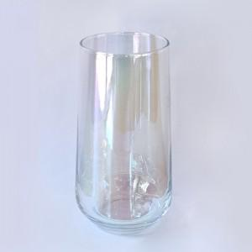

【상세/제작정보】 | <p><span style="font-size: 14pt;">※ 200개 미만 포장지포장 진행시 120,000원(VAT별도) 일괄 비용 발생 됩니다.</span></p><p>&nbsp;</p><p><span style="font-size: 14pt;">※ 기본수량 미만 발주 진행시 별도 문의 바랍니다.</span></p><p><span style="font-size: 14pt;">※ 운임비 별도 발생 됩니다.</span></p>

【인쇄/포장옵션】 | 실크, 양면 실크1도 / 포장지포장

【공급단가】 | 수량 | 100~ | 300~ | 500~ | 1,000~ | 5,000~
*VAT별도 | 단가 | 8,350원 | 7,950원 | 7,750원 | 7,600원 | 7,350원

【상품 URL】 | https://www.synergygift.co.kr:443/src/goods_detail.php?gdno=41643

